Graficos
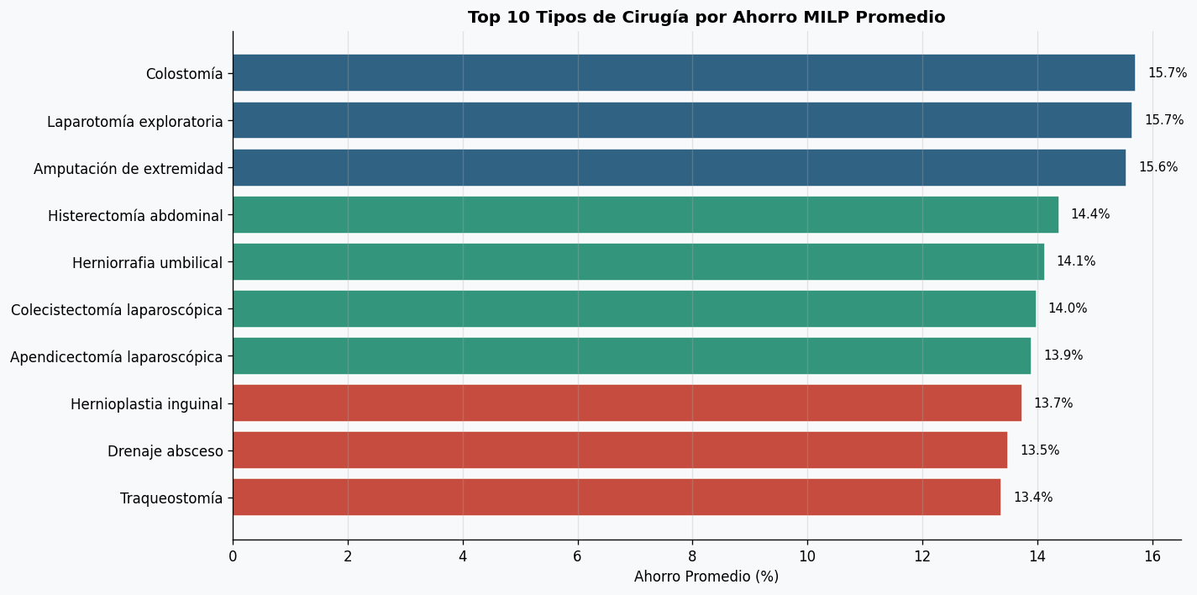
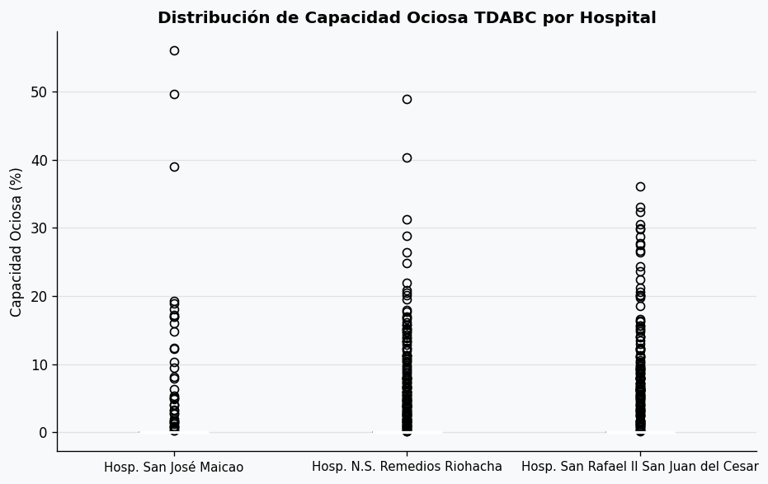
Tablero de Visualizaciones — Pipeline TDABC + MILP
Costo Real vs Optimizado por Hospital | Radar KPI por Hospital
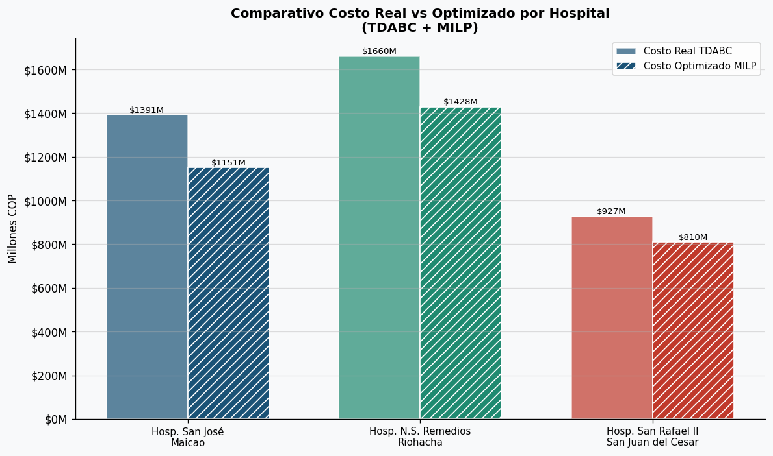
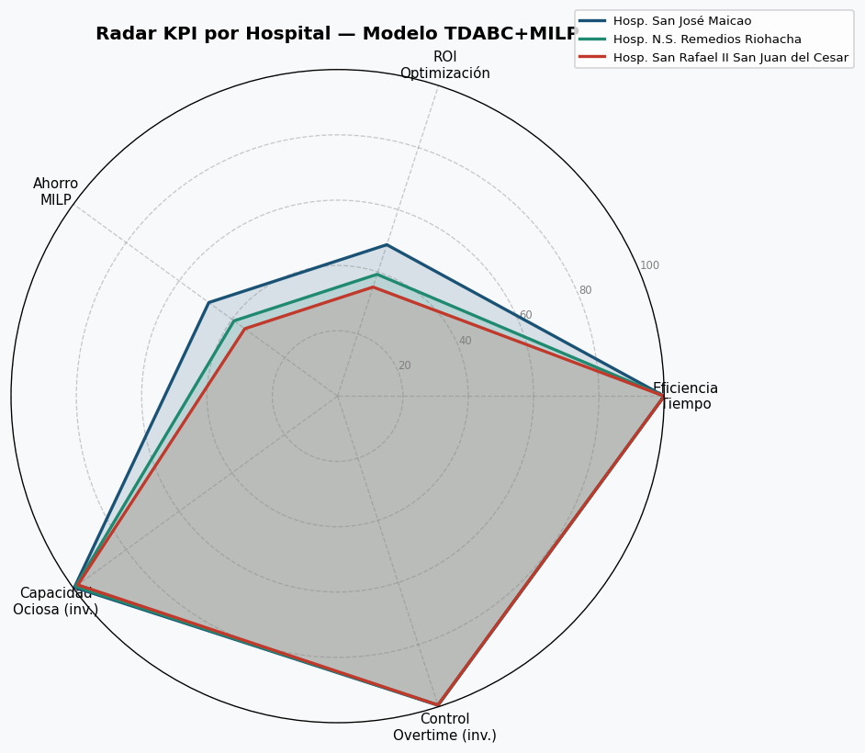

Evolución Mensual de Costos | Distribución del Ahorro MILP
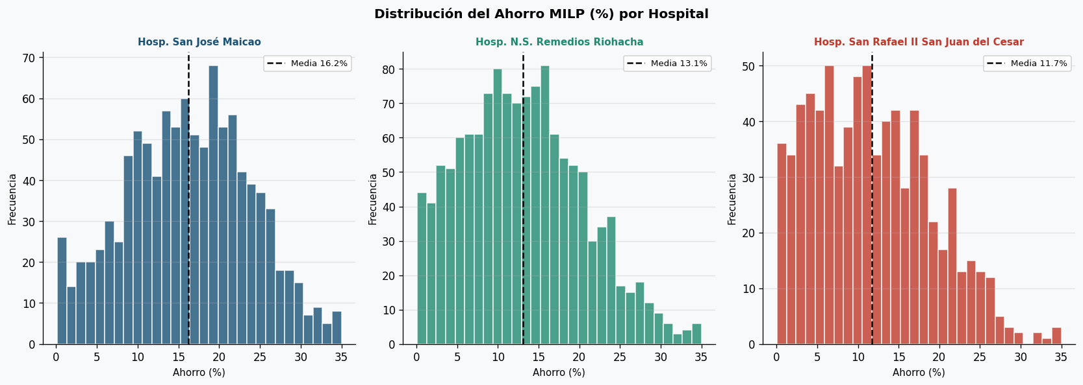

Top 10 Tipos de Cirugía por Ahorro | Capacidad Ociosa por Hospital

